GUM-KG
 |  |  | LEAN |  | Energy Consumption (EC) Entities |  |  |  |  |  |  |  |  |  |  |  |  |  |  | Operational Control Loop (As Is) |  |  |  | Production Operations Information
 |  |  |  |  | Enerngy Consumption per Batch |  |  |  | Step Level EC | Process Level EC |  | Area Level EC |  |  |  |  | Site Level EC
Value Stream | Process | Step | Value Add/ Non Value Add | 设备 | 能耗点位——单独表体现点位 | 开始逻辑 | 结束时间点位——单独表体现点位 | 结束逻辑 | Base, Variable, Unloaded | Turn On/Off, Unscheduled, Scheduled, WIP, Changeover | Control Scope (Line/Area/Site) | Production Utility | Production Equipment | Production Transport | Production HVAC | Production Control Equipment | Non Production Utility | Non Production Ambient HVAC | Non Production Lighting | Sense | Analyze | Decided | Execute | Man | Machine | Material | Method | Measure | Environment (Room Temp) | Environment (Room Humid) | Environment (Ext. Temp) | Environment (Ext. Humid)
Gum Stick | Sheeting | 开机前准备 | NVA | 无 |  |  |  |  | Base |  |  |  |  |  |  |  |  |  |  | Manual | Manual | Manual | Manual | Prepare |  |  | SOP |  | 22℃
问题：
1、设备清单并非完整的清单，需提供设备编号，需访谈——一条线
2、设备对应的功率不齐全
3、设备启动状态是否可采集
4、工步对应能耗仪表点位，设备能耗点位对应的设备清单
5、工步对应启动、结束的仪表点位及点位的逻辑
6、SOP不全，Sheeting除了主工序，还有相关的辅助工序：如配料、边料，GUM&TATA SOP received on 7/31
7、周三7.31约Sheeting工艺人员确认工步拆分
Gum Stick | Sheeting | 首班开机前开关检查 | NVA | 立体库 |  |  |  |  | Base |  |  |  |  |  |  |  |  |  |  | Manual | Manual | Manual | Manual | Turn On | Mixer EQM | Recipe | SRC | Parameter check | 22℃
Gum Stick | Sheeting | BONNOT 首班清洁-边料挤压机 | NVA | BONNOT 挤压机-电动开盖 |  |  |  |  | Base |  |  |  |  |  |  |  |  |  |  | Manual | Manual | Manual | Manual | Record | Mixer EQM |  | SOP | material check | 22℃
Gum Stick | Sheeting | BOSCH 挤压机首班清洁 | NVA | BOSCH 挤压机-电动开盖 |  |  |  |  | Base
Gum Stick | Sheeting | BOSCH 挤压机开机前操作 | NVA | BOSCH 挤压机——正常生产前五分钟运行，使胶质达到要求，挤压机较，有电眼 |  |  |  |  | Base |  |  |  |  |  |  |  |  |  |  | Manual | Manual | Manual | Manual | Scan | Mixer EQM | Recipe | SOP | material check | 22℃
Gum Stick | Sheeting | 生产检查及准备 | NVA | 切片机，表面粉系统 |  |  |  |  | Base |  |  |  |  |  |  |  |  |  |  | Manual | Manual | Manual | Manual | Scan | Mixer EQM | Recipe | SOP | material check | 22℃
Gum Stick | Sheeting | 冷辊检查及准备 | NVA | 制冷压缩机——转产要停，-15℃。 |  |  |  |  | Unloaded
Gum Stick | Sheeting | 1#金检机测试 | NVA | 切片机；挤压机、1#金检机、制冷压缩机 |  |  |  |  | Unloaded
Gum Stick | Sheeting | 2#金检机测试 | NVA | 切片机；挤压机、2#金检机、制冷压缩机 |  |  |  |  | Unloaded
Gum Stick | Sheeting | 3#金检机测试 | NVA | 3#金检机、制冷压缩机 |  |  |  |  | Unloaded
Gum Stick | Sheeting | 4#金检机测试 | NVA | 4#金检机、制冷压缩机 |  |  |  |  | Unloaded
Gum Stick | Sheeting | 离线金属探测器验证 | NVA | 离线金检机 |  |  |  |  | Unloaded
Gum Stick | Sheeting | 转产后开机测试 | NVA | 挤压机、切片机、1-4号金检机、离线金检机、制冷压缩机 |  |  |  |  | Unloaded
Gum Stick | Sheeting | 切胶头 | NVA | 切片机；挤压机、制冷压缩机——30秒左右，没有测量 |  |  |  |  | Unloaded |  |  |  |  |  |  |  |  |  |  | Manual | Manual | Manual | Auto | Control | Mixer EQM | Recipe | SOP |  | 22℃
Gum Stick | Sheeting | Sheeting生产 | VA | 切片机；挤压机、冷辊 |  |  |  |  | Variable |  |  |  |  |  |  |  |  |  |  | Manual | Manual | Manual | Manual | Record | Mixer EQM |  | Record |  | 22℃
Gum Stick | Sheeting | 边料进料 | VA | 边料挤压机
Gum Stick | Sheeting | 入库 | NVA | 立体库 |  |  |  |  | Unloaded |  |  |  |  |  |  |  |  |  |  | Manual | Manual | Manual | Auto | Monitor | conveyer belt |  | SRC |  | 22℃
Gum Stick | Sheeting | 转产-BOSH挤压机转箭停机 | NVA | 点动 |  |  |  |  | Unloaded |  |  |  |  |  |  |  |  |  |  | Manual | Manual | Manual | Manual | Control | Mixer EQM |  | SOP |  | 22℃
Gum Stick | Sheeting | 转产-切片机转箭 | NVA | 停止 |  |  |  |  | Unloaded
Gum Stick | Sheeting | 转产-BONNOT挤压机转产 | NVA | 点动 |  |  |  |  | Unloaded
Gum Stick | Sheeting | 停机-切片机停产 | NVA | 切片机；冷辊 |  |  |  |  | Unloaded
Gum Stick | Sheeting | 停机-立体库停产 | NVA | 停止 |  |  |  |  | Unloaded
Gum Stick | Sheeting | 停机-BOSH挤压机停产 | NVA | BOSH挤压机 |  |  |  |  | Unloaded
Gum Stick | Sheeting | 停机-BONNOT挤压机停产 | NVA | BONNOT挤压机 |  |  |  |  | Unloaded
Gum Stick | Sheeting | 计划停机 | NVA | 产线处于计划停机的状态，并非停机的过程 |  |  |  |  | Base
Gum Stick | Sheeting | 非计划停机 | NVA | 产线处于非计划停机的状态，并非停机的过程 |  |  |  |  | Unloaded |  |  |  |  |  |  |  |  |  |  | Manual | Manual | Manual | Manual | Prepare | Sheeting EQM |  | SOP |  |  |  |  | 22℃
Gum Stick | Sheeting | 异常处理 | NVA | 每台设备都存在异常情况，当一台异常时，其他处于何种状态 |  |  |  |  | Unloaded |  |  |  |  |  |  |  |  |  |  | Manual | Manual | Manual | Manual | Turn On | Sheeting EQM |  | SRC | Parameter check |  |  |  | 22℃
Gum Stick | Sheeting | 环境控制 | NVA | 照明设备、空调设备 |  |  |  |  | Base |  |  |  |  |  |  |  |  |  |  | Auto | Manual | Manual | Auto | Sample | Sheeting EQM |  | SOP |  |  |  |  | 22℃

Gum Stick | Mixer | 首班开机准备 | NVA |  | 暂不考虑，无法测量 |  |  |  | Base
Gum Stick | Mixer | 开机安全连锁装置检查 | NVA | 1# Mixer、2# Mixer、3# Mixer、4# Mixer——时间短，有清单，批次开始前 | 设备启动、停止 |  |  |  | Unloaded
Gum Stick | Mixer | 启动夹套水加热器 | NVA | 夹套水系统（设备清单中名称为热水）-用到热水、加热器（模温机） | 模温机温度 |  |  |  | Base？
Gum Stick | Mixer | 搅拌器内腔清洁消毒 | NVA | 1# Mixer、2# Mixer、3# Mixer、4# Mixer——只是转方向 | 搅拌桨翻转认为是清洁，有翻转状态 |  |  |  | Unloaded
Gum Stick | Mixer | NCS系统降温 | NVA | ？热水，用量会减少 | NCS温度
Gum Stick | Mixer | Mixer配方执行 | VA | 1# Mixer、2# Mixer、3# Mixer、4# Mixer；放胶根据挤压机的控制料仓高度，控制放胶。——搅拌完成，有等待放胶的提示。 | 配方执行状态 |  |  |  | Variable
Gum Stick | Mixer | 运行放胶皮带 | NVA | 放胶皮带（设备清单无此设备）——和放胶关联，缺少皮带设备 | 皮带运行状态 |  |  |  | Variable
Gum Stick | Mixer | 薄荷脑系统运行 | NVA | 可考虑并入Mixer配方执行工步——加料 | 物料加料状态 |  |  |  | Variable
Gum Stick | Mixer | 糖粉系统运行 | NVA | 可考虑并入Mixer配方执行工步——加料 | 物料加料状态 |  |  |  | Variable
Gum Stick | Mixer | 葡萄糖系统运行 | NVA | 可考虑并入Mixer配方执行工步——加料 | 物料加料状态 |  |  |  | Variable
Gum Stick | Mixer | 胶基系统加料 | NVA | 可考虑并入Mixer配方执行工步——加料 | 物料加料状态 |  |  |  | Variable
Gum Stick | Mixer | 转产 | NVA | 点动设备，不消耗能源 |  |  |  |  | Base
Gum Stick | Mixer | 末班收机 | NVA | 不消耗能源 |  |  |  |  | Base
Gum Stick | Mixer | 计划停机 | NVA |  |  |  |  |  | Base
Gum Stick | Mixer | 非计划停机 | NVA |  |  |  |  |  | Unloaded
Gum Stick | Mixer | 异常处理 | NVA | 一般会停机，不消耗额外能源，单独一台Mixer停机，可降速生产 有糖：Mixer和切片速度匹配，无糖：Mixer时间会富余 |  |  |  |  | Unloaded

Gum Stick | 小配料 | 开机前准备 | NVA | 振筛机\配料提升机升降正常\电子称打印机 |  |  |  |  | Unloaded
Gum Stick | 小配料 | 开机前准备/安全检查 连锁开关、急停开关 | NVA | 振筛机 |  |  |  |  | Unloaded | Turn On/OFF
Gum Stick | 小配料 | 开机前准备/生产计划领料 | NVA |  |  |  |  |  | Base
Gum Stick | 小配料 | 开机前准备/接收物料 | NVA | 货梯、叉车 |  |  |  |  | Base
Gum Stick | 小配料 | 过筛操作 | NVA |  |  |  |  |  | Base
Gum Stick | 小配料 | 过筛操作/过筛前准备 | NVA | 吸包机、振筛机（密封气囊） |  |  |  |  | Unloaded
Gum Stick | 小配料 | 过筛操作/物料自动振筛 | NVA | 振筛机（震动开关、抽风开关、密封气囊）、电子秤 |  |  |  |  | Variable
Gum Stick | 小配料 | 过筛操作/液体物料过筛 | NVA | 气动泵 |  |  |  |  | Variable
Gum Stick | 小配料 | 物料配置 | VA | 电子秤\打印机\配料升降机 |  |  |  |  | Variable
Gum Stick | 小配料 | 物料配置/电子秤预热 | NVA | 电子秤（预热60min） |  |  |  |  | Unloaded
Gum Stick | 小配料 | 物料配置/电了称校验配制 | NVA | 电子秤 |  |  |  |  | Unloaded
Gum Stick | 小配料 | 物料配置/物料称重配制 | VA | 电子秤\打印机\配料升降机\抽风系统 |  |  |  |  | Variable | WIP
Gum Stick | 小配料 | 物料配置/大料的配制（小产量） | VA | 地磅 |  |  |  |  | Variable | WIP
Gum Stick | 小配料 | 物料配置/送料与空容器回收 | NVA | 升降梯 |  |  |  |  | Unloaded
Gum Stick | 小配料 | 物料配置/转箭 盘点 | NVA | 电子秤 |  |  |  |  | Unloaded
Gum Stick | 小配料 | 物料配置/退料 | NVA | 货梯、叉车 |  |  |  |  | Unloaded
Gum Stick | 小配料 | 关机 | NVA | 电子称、 打印机、振筛机 |  |  |  |  | Unloaded
Gum Stick | 小配料 | 能源关停检查 | NVA | 所有能源覆盖物料设备和容器（包括电、水、气） |  |  |  |  | Base
Gum Stick | 小配料 | 计划停机 | NVA | 电子称（Depend on PPlan）、 打印机、振筛机 |  |  |  |  | Unloaded | Turn On/OFF
Gum Stick | 小配料 | 计划停机(周末） | NVA | 所有能源覆盖物料设备和容器（包括电、水、气） |  |  |  |  | Base | Turn On/OFF
Gum Stick | 小配料 | 非计划停机 | NVA |  |  |  |  |  | Unloaded
Gum Stick | 小配料 | 异常处理 | NVA |  |  |  |  |  | Unloaded
Gum Stick | 小配料 | 环境控制 | NVA | 照明设备、空调设备 |  |  |  |  | Base

Gum Stick | 小包装 | 开机前准备 | NVA | 无 |  |  |  |  | Base
Gum Stick | 小包装 | 包装机清洁（首班/换班/维修后？） | NVA | 包装机、裂胶机、折胶台 |  |  |  |  | Base
Gum Stick | 小包装 | 添加/更换包材 | NVA | 造盒机、包装机 |  |  |  |  | Base
Gum Stick | 小包装 | 裸胶添加 | NVA | 裂胶机、包装机 |  |  |  |  | Base
Gum Stick | 小包装 | 生产检查及准备 | NVA | 裂胶机、包装机 |  |  |  |  | Base
Gum Stick | 小包装 | 首班开班加热包装机 | NVA | 造盒机、包装机、折胶台、热熔胶池 |  |  |  |  | Unloaded
Gum Stick | 小包装 | 包装机试机/空机运行 | NVA | 裂胶机、包装机 |  |  |  |  | Unloaded
Gum Stick | 小包装 | 折胶台准备 | NVA | 折胶台 |  |  |  |  | Unloaded
Gum Stick | 小包装 | 首班开机质量首检 | NVA | 设备是否运行？ |  |  |  |  | Unloaded
Gum Stick | 小包装 | 小包装生产 | VA | 包装机、裂胶机、折胶台 |  |  |  |  | Variable
Gum Stick | 小包装 | 转产-小包装转箭及转产清洁 | NVA | 造盒机、包装机、裂胶机、折胶台 |  |  |  |  | Base
Gum Stick | 小包装 | 停机-小包装停产及末班清洁 | NVA | 造盒机、包装机、裂胶机、折胶台 |  |  |  |  | Base
Gum Stick | 小包装 | 计划停机 | NVA | 产线处于计划停机的状态，并非停机的过程 |  |  |  |  | Base
Gum Stick | 小包装 | 非计划停机 | NVA | 产线处于非计划停机的状态，并非停机的过程 |  |  |  |  | Unloaded
Gum Stick | 小包装 | 异常处理 | NVA | 每台设备都存在异常情况，当一台异常时，其他处于何种状态 |  |  |  |  | Unloaded
Gum Stick | 小包装 | 环境控制 | NVA | 照明设备、空调设备 |  |  |  |  | Base

Gum Stick | 砂糖系统 | 通用GMP准备/开机前准备 | NVA |  |  |  |  |  | Unloaded
Gum Stick | 砂糖系统 | 白砂糖的领用 | NVA | Kanban |  |  |  |  | Unloaded | Turn On
Gum Stick | 砂糖系统 | 物料缓冲区 | NVA | 叉车 |  |  |  |  | Unloaded
Gum Stick | 砂糖系统 | 砂糖系统开机准备 | NVA | 砂糖系统、砂糖卸料站、振动筛、十吨罐和循环系统罐、打糖机、搅拌罐 |  |  |  |  | Unloaded | Turn On
Gum Stick | 砂糖系统 | 1#蒙特除湿机 | NVA | 1#蒙特除湿机 |  |  |  |  | Unloaded | Turn On
Gum Stick | 砂糖系统 | 糖粉系统开机准备 | NVA | 砂糖系统、糖粉接收罐和循环系统罐、磨糖机 |  |  |  |  | Unloaded | Turn On
Gum Stick | 砂糖系统 | 2#蒙特除湿机 | NVA | 2#蒙特除湿机 |  |  |  |  | Unloaded | Turn On
Gum Stick | 砂糖系统 | 3#蒙特除湿机 | NVA | 3#蒙特除湿机 |  |  |  |  | Unloaded | Turn On
Gum Stick | 砂糖系统 | 生产 | VA | 电动叉车、电葫芦、砂糖系统 |  |  |  |  | Variable
Gum Stick | 砂糖系统 | 生产/吊糖 | NVA | 电葫芦、ZMT21 |  |  |  |  | Unloaded
Gum Stick | 砂糖系统 | 生产/磨糖机检查（早班） | NVA | 下糖斗RV阀、磨糖机、磨糖风机 |  |  |  |  | Unloaded
Gum Stick | 砂糖系统 | 生产/卸糖机检查 | NVA | 卸糖机 |  |  |  |  | Unloaded
Gum Stick | 砂糖系统 | 生产/5层筛检查 | NVA | 1#风机、振筛机 |  |  |  |  | Unloaded
Gum Stick | 砂糖系统 | 生产/葫芦吊下托盘检查 | NVA | 葫芦吊 |  |  |  |  | Unloaded
Gum Stick | 砂糖系统 | 生产/砂糖检测（周期首班） | NVA |  |  |  |  |  | Unloaded
Gum Stick | 砂糖系统 | 关机 | NVA |  |  |  |  |  | Unloaded
Gum Stick | 砂糖系统 | 关机/下糖 | NVA | 葫芦吊 |  |  |  |  | Unloaded
Gum Stick | 砂糖系统 | 关机/物料排出（》=7Day） | NVA |  |  |  |  |  | Unloaded
Gum Stick | 砂糖系统 | 关机/搅拌罐保持（7day） | NVA | 搅拌罐 |  |  |  |  | Unloaded
Gum Stick | 砂糖系统 | 关机/搅拌罐排空（） | NVA | 搅拌罐、吸尘器 |  |  |  |  | Unloaded
Gum Stick | 砂糖系统 | 能源关停检查 | NVA | 所有能源覆盖物料设备和容器（包括电、水、气） |  |  |  |  | Base
Gum Stick | 砂糖系统 | 计划停机 | NVA |  |  |  |  |  | Unloaded | Turn On/OFF
Gum Stick | 砂糖系统 | 非计划停机 | NVA |  |  |  |  |  | Unloaded
Gum Stick | 砂糖系统 | 异常处理 | NVA |  |  |  |  |  | Unloaded
Gum Stick | 砂糖系统 | 生产/砂糖振动筛异常 | NVA | 振动筛 |  |  |  |  | Unloaded
Gum Stick | 砂糖系统 | 环境控制 | NVA | 照明设备、空调设备 |  |  |  |  | Base

Gum Stick | 胶基 | 首班开机准备(含接收物料） | NVA | 电动叉车-墙插充电 |  |  |  |  | Base
Gum Stick | 胶基 | 开机安全连锁装置检查 | NVA | 是否为胶基系统所有设备 |  |  |  |  | Unloaded
Gum Stick | 胶基 | 筛网检查 | NVA |  |  |  |  |  | Base
Gum Stick | 胶基 | 胶基备料 | NVA | 吊机（电葫芦）-可考虑忽略，电动叉车-墙插充电 |  |  |  |  | Base
Gum Stick | 胶基 | 胶基加料 | VA | 1#胶基罐、2#胶基罐、3#胶基罐、4#胶基罐 |  |  |  |  | Variable
Gum Stick | 胶基 | 转产 | NVA | 1#胶基罐、2#胶基罐、3#胶基罐、4#胶基罐 |  |  |  |  | Base
Gum Stick | 胶基 | 关机 | NVA | 1#胶基罐、2#胶基罐、3#胶基罐、4#胶基罐 |  |  |  |  | Unloaded
Gum Stick | 胶基 | 计划停机 | NVA | 产线处于计划停机的状态，并非停机的过程 |  |  |  |  | Base
Gum Stick | 胶基 | 非计划停机 | NVA | 产线处于非计划停机的状态，并非停机的过程 |  |  |  |  | Unloaded
Gum Stick | 胶基 | 异常处理 | NVA | 每台设备都存在异常情况，当一台异常时，其他处于何种状态 |  |  |  |  | Unloaded
Gum Stick | 胶基 | 环境控制 | NVA | 照明设备、空调设备 |  |  |  |  | Base

Gum Stick | 山梨醇 | 首班开机准备(含接收物料） | NVA | 电动叉车-墙插充电 |  |  |  |  | Base
Gum Stick | 山梨醇 | 开机安全连锁装置检查 | NVA | 是否为山梨醇系统所有设备 |  |  |  |  | Unloaded
Gum Stick | 山梨醇 | 筛网检查、磁力架检查 | NVA |  |  |  |  |  | Base
Gum Stick | 山梨醇 | 山梨醇备料 | NVA | 吊机（电葫芦）-可考虑忽略，电动叉车-墙插充电 |  |  |  |  | Base
Gum Stick | 山梨醇 | 山梨醇加料 | VA | 1#山梨醇罐、2#山梨醇罐、3#山梨醇罐、4#山梨醇罐 |  |  |  |  | Variable
Gum Stick | 山梨醇 | 关机 | NVA | 1#山梨醇罐、2#山梨醇罐、3#山梨醇罐、4#山梨醇罐 |  |  |  |  | Unloaded
Gum Stick | 山梨醇 | 计划停机 | NVA | 产线处于计划停机的状态，并非停机的过程 |  |  |  |  | Base
Gum Stick | 山梨醇 | 非计划停机 | NVA | 产线处于非计划停机的状态，并非停机的过程 |  |  |  |  | Unloaded
Gum Stick | 山梨醇 | 异常处理 | NVA | 每台设备都存在异常情况，当一台异常时，其他处于何种状态 |  |  |  |  | Unloaded
Gum Stick | 山梨醇 | 环境控制 | NVA | 照明设备、空调设备 |  |  |  |  | Base

Gum Stick | 木糖醇 | 首班开机准备(含接收物料） | NVA | 电动叉车-墙插充电 |  |  |  |  | Base
Gum Stick | 木糖醇 | 开机安全连锁装置检查 | NVA | 是否为木糖醇系统所有设备 |  |  |  |  | Unloaded
Gum Stick | 木糖醇 | 筛网检查、磁力架检查 | NVA |  |  |  |  |  | Base
Gum Stick | 木糖醇 | 木糖醇备料 | NVA | 吊机（电葫芦）-可考虑忽略，电动叉车-墙插充电 |  |  |  |  | Base
Gum Stick | 木糖醇 | 木糖醇加料 | VA | 1#木糖醇罐、2#木糖醇罐、3#木糖醇罐、4#木糖醇罐、木糖醇搅拌罐、木糖醇磨糖机 |  |  |  |  | Variable
Gum Stick | 木糖醇 | 磨糖机清理 | NVA | 木糖醇磨糖机 |  |  |  |  | Base
Gum Stick | 木糖醇 | 关机 | NVA | 1#木糖醇罐、2#木糖醇罐、3#木糖醇罐、4#木糖醇罐、木糖醇搅拌罐、木糖醇磨糖机 |  |  |  |  | Unloaded
Gum Stick | 木糖醇 | 计划停机 | NVA | 产线处于计划停机的状态，并非停机的过程 |  |  |  |  | Base
Gum Stick | 木糖醇 | 非计划停机 | NVA | 产线处于非计划停机的状态，并非停机的过程 |  |  |  |  | Unloaded
Gum Stick | 木糖醇 | 异常处理 | NVA | 每台设备都存在异常情况，当一台异常时，其他处于何种状态 |  |  |  |  | Unloaded
Gum Stick | 木糖醇 | 环境控制 | NVA | 照明设备、空调设备 |  |  |  |  | Base

Gum Stick | 表面粉 | 首班开机准备(含接收物料） | NVA | 电动叉车-墙插充电 |  |  |  |  | Base
Gum Stick | 表面粉 | 开机安全连锁装置检查 | NVA | 是否为木糖醇系统所有设备 |  |  |  |  | Unloaded
Gum Stick | 表面粉 | 振动筛网、磁力架、表面粉筛网检查 | NVA |  |  |  |  |  | Base
Gum Stick | 表面粉 | 甘露醇备料 | NVA | 吊机（电葫芦）-可考虑忽略，电动叉车-墙插充电 |  |  |  |  | Base
Gum Stick | 表面粉 | 滑石粉备料 | NVA | 吊机（电葫芦）-可考虑忽略，电动叉车-墙插充电 |  |  |  |  | Base
Gum Stick | 表面粉 | 表面粉加料 | VA | 表面粉搅拌罐、滑石粉振筛机 |  |  |  |  | Variable
Gum Stick | 表面粉 | 回收表面粉 | NVA |  |  |  |  |  | Base
Gum Stick | 表面粉 | 关机 | NVA | 表面粉搅拌罐、滑石粉振筛机 |  |  |  |  | Unloaded
Gum Stick | 表面粉 | 计划停机 | NVA | 产线处于计划停机的状态，并非停机的过程 |  |  |  |  | Base
Gum Stick | 表面粉 | 非计划停机 | NVA | 产线处于非计划停机的状态，并非停机的过程 |  |  |  |  | Unloaded
Gum Stick | 表面粉 | 异常处理 | NVA | 每台设备都存在异常情况，当一台异常时，其他处于何种状态 |  |  |  |  | Unloaded
Gum Stick | 表面粉 | 环境控制 | NVA | 照明设备、空调设备 |  |  |  |  | Base

Gum Stick | 香精 | 开机前准备(含接收物料） | NVA |  |  |  |  |  | Base
Gum Stick | 香精 | 开机安全连锁装置检查 | NVA |  |  |  |  |  | Base
Gum Stick | 香精 | 首班开机检查香精滤网 | NVA |  |  |  |  |  | Base
Gum Stick | 香精 | 香精加料及补料 | VA | 气动泵（气） |  |  |  |  | Variable
Gum Stick | 香精 | 手加香精 | NVA |  |  |  |  |  | Base
Gum Stick | 香精 | 关机 | NVA |  |  |  |  |  | Base
Gum Stick | 香精 | 计划停机 | NVA | 产线处于计划停机的状态，并非停机的过程 |  |  |  |  | Base
Gum Stick | 香精 | 非计划停机 | NVA | 产线处于非计划停机的状态，并非停机的过程 |  |  |  |  | Unloaded
Gum Stick | 香精 | 异常处理 | NVA | 每台设备都存在异常情况，当一台异常时，其他处于何种状态 |  |  |  |  | Unloaded
Gum Stick | 香精 | 环境控制 | NVA | 照明设备、空调设备 |  |  |  |  | Base

Gum Stick | 边料拆包机 | 开机前准备(含接收物料） | NVA |  |  |  |  |  | Base
Gum Stick | 边料拆包机 | 开机安全连锁装置检查 | NVA |  |  |  |  |  | Unloaded
Gum Stick | 边料拆包机 | 边料桶检查使用和堆放 | NVA |  |  |  |  |  | Base
Gum Stick | 边料拆包机 | 边料桶发放和边料收集 | NVA |  |  |  |  |  | Base
Gum Stick | 边料拆包机 | 边料拆包 | VA | 边料拆包机 |  |  |  |  | Variable
Gum Stick | 边料拆包机 | 转产 | NVA |  |  |  |  |  | Base
Gum Stick | 边料拆包机 | 关机 | NVA |  |  |  |  |  | Base
Gum Stick | 边料拆包机 | 计划停机 | NVA | 产线处于计划停机的状态，并非停机的过程 |  |  |  |  | Base
Gum Stick | 边料拆包机 | 非计划停机 | NVA | 产线处于非计划停机的状态，并非停机的过程 |  |  |  |  | Unloaded
Gum Stick | 边料拆包机 | 异常处理 | NVA | 每台设备都存在异常情况，当一台异常时，其他处于何种状态 |  |  |  |  | Unloaded
Gum Stick | 边料拆包机 | 环境控制 | NVA | 照明设备、空调设备 |  |  |  |  | Base

Gum Stick | 5片中大包装 | 中包装开机前准备(含接收物料） |  |  |  |  |  |  | Base
Gum Stick | 5片中大包装 | 中包装开机安全连锁装置检查 |  |  |  |  |  |  | Base
Gum Stick | 5片中大包装 | 中包装开机 |  | 皮带、堆叠器、激光打码、HSO包膜机、3705包膜机、X光机、中盒检重、热熔胶枪、 |  |  |  |  | Variable
Gum Stick | 5片中大包装 | 中盒膜添加 |  | 与开机合并 |  |  |  |  | Unloaded
Gum Stick | 5片中大包装 | 中包装撕带添加 |  | 与开机合并 |  |  |  |  | Unloaded
Gum Stick | 5片中大包装 | 中包装转箭 |  |  |  |  |  |  | Base
Gum Stick | 5片中大包装 | 中包装关机 |  |  |  |  |  |  | Base
Gum Stick | 5片中大包装 | 中包装异常处理 |  |  |  |  |  |  | Unloaded
Gum Stick | 5片中大包装 | 大包装开机前准备(含接收物料） |  |  |  |  |  |  | Base
Gum Stick | 5片中大包装 | 大包装开机安全连锁装置检查 |  |  |  |  |  |  | Base
Gum Stick | 5片中大包装 | 大包装开机 |  |  |  |  |  |  | Variable
Gum Stick | 5片中大包装 | CP28装箱机开机 |  | CP28 |  |  |  |  | Variable
Gum Stick | 5片中大包装 | SDNA系统 |  | 设备管理系统-可忽略能耗 |  |  |  |  | Variable
Gum Stick | 5片中大包装 | 检重秤校验 |  | 可忽略能耗 |  |  |  |  | Variable
Gum Stick | 5片中大包装 | 大箱喷码开机 |  | 大箱喷码机 |  |  |  |  | Variable
Gum Stick | 5片中大包装 | 首件确认 |  | 与大包装开机合并 |  |  |  |  | Variable
Gum Stick | 5片中大包装 | CP28包材准备 |  | 与大包装开机合并 |  |  |  |  | Variable
Gum Stick | 5片中大包装 | 封箱胶添加 |  | 与大包装开机合并 |  |  |  |  | Variable
Gum Stick | 5片中大包装 | 墨水添加 |  | 与大包装开机合并 |  |  |  |  | Variable
Gum Stick | 5片中大包装 | 大箱码垛 |  | 与大包装开机合并 |  |  |  |  | Variable
Gum Stick | 5片中大包装 | 大包装转箭 |  |  |  |  |  |  | Base
Gum Stick | 5片中大包装 | 大包装关机 |  |  |  |  |  |  | Base
Gum Stick | 5片中大包装 | 大包装异常处理 |  |  |  |  |  |  | Unloaded
Gum Stick | 5片中大包装 | 计划停机 | NVA | 产线处于计划停机的状态，并非停机的过程 |  |  |  |  | Base
Gum Stick | 5片中大包装 | 非计划停机 | NVA | 产线处于非计划停机的状态，并非停机的过程 |  |  |  |  | Unloaded
Gum Stick | 5片中大包装 | 异常处理 | NVA | 每台设备都存在异常情况，当一台异常时，其他处于何种状态 |  |  |  |  | Unloaded
Gum Stick | 5片中大包装 | 环境控制 | NVA | 照明设备、空调设备 |  |  |  |  | Base

工步能耗看板
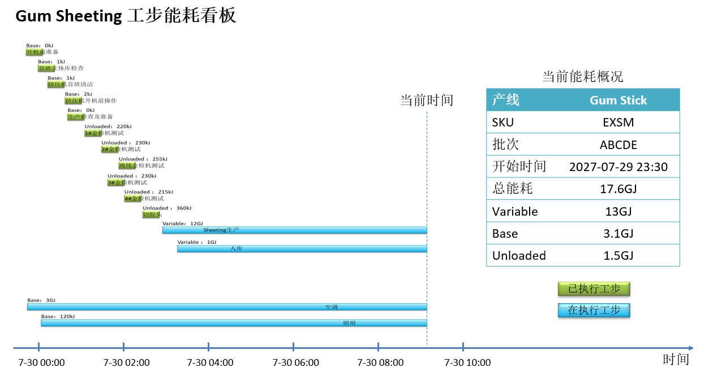

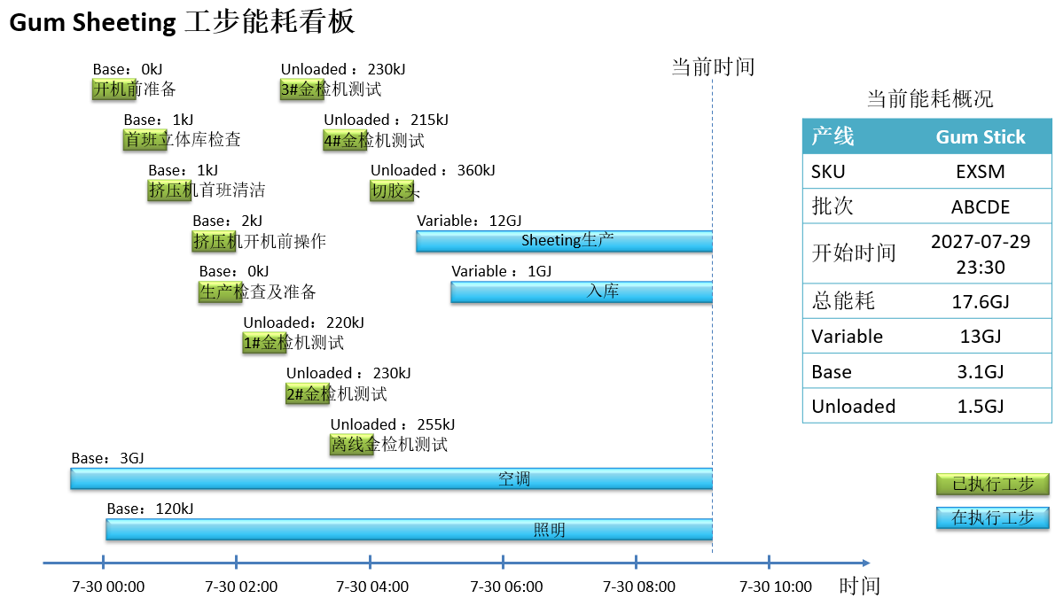

GenKG
